Aufgabe_1
Quelle: www.formel1.de, Aufgerufen am 30.11.2025
Rang | Name | Vorname | Punkte | Aufgabe | 1. Rangieren Sie die Fahrer nach ihren Punkten (1. Rang = höchste Punktezahl) 2. Sortieren Sie die Liste anschliessend so dass der Fahrer mit dem ersten Rang zuoberst steht.
 | Albon | Alexander | 73 |  | 3. Berechnen Sie in der blauen Zelle, welche Punktezahl für den dritten Rang gereicht hat.
 | Alonso | Fernando | 48 |  | Mit einer Funktion!!!
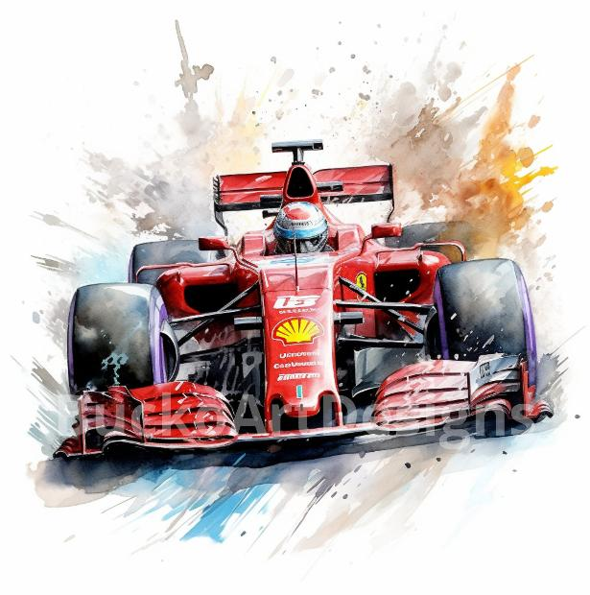
 | Bearman | Oliver | 41
 | Bortoleto | Gabriel | 19
 | Gasly | Pierre | 22
 | Hadjar | Isack | 51
 | Hamilton | Lewis | 152
 | Hülkenberg | Nico | 49
 | Kimi Antonelli | Andrea | 150
 | Lawson | Liam | 38
 | Leclerc | Charles | 230
 | Norris | Lando | 408
 | Ocon | Esteban | 32
 | Piastri | Oscar | 392
 | Russell | George | 309
 | Sainz | Carlos | 64
 | Stroll | Lance | 32
 | Tsunoda | Yuki | 33
 | Verstappen | Max | 396

